Tabelle1
Todo
Windungszahlen haupt trafo und weitere berechnungen
Eimgamngspannungen
Ausgangsspannungen
Output inductor
output capacitance
F_Osc decision & resistor setting
Wiederstandsnetzwerke
Soft start Cap
Bauteildimensionierung (Mosfet/Dioden etc.)
 |  |  |  |  |  |  |  | !todo!
Eingangsparameter |  |  |  |  |  |  |  | Switch timing ? | R_TAS & R_TAO
V_Out | 24 | V |  |  |  |  |  | Soft start
P_Out_max | 960 | W |  |  |  |  |  | external circuit for shutdown and start
V_In_min | 230 | V | 2V Entladeschluss |  |  |  |  | große kapazitive last -> strakes schwingen an V-out (comp und FB beachten)
V_In_max | 630 | V | 4,25V Ladeschluss
I_max | 40 | A

F_Osc | 100000 | hz | Referenz design nutz 100Khz
Foldback ratio | 2 | per Datasheet

D_max | 0.6 | bis | 0.7 | Typischer max. Duty Cycle laut datenblatt
D_min | 4.45% |  | bei 100Khz (454ns minimale On time)

Ü_ideal | 5.75 | bis | 6.7083333333
U_real | 10.989
U_real_gesamt | 5.495
 |  |  |  | Trafo Optionen | 2pcs |  |  | 2pcs
H1 | 3900 | uH |  | Ü | 12.048192771 | 5.4945054945 | 2.7548209366 | 10.989010989
H2 | 32.296 | uH |  | H1 | 3100 | 2600 | 2600 | 3900
 |  |  |  | anzahl | 2 | 1 | 1 | 2
Leakage Inductance | 3 | uH
K_Factor | 0.99923076923

I_min | 1.78 | A
Ripple < | 3.56 | A
L_o (Vmin) > | 2.88E-05 | H | 28.764 | uH
L_o (Vmax) > | 5.33E-05 | H | 53.305 | uH
L_o | 60 | uH | AGP4233-153ME | Coilcraft | 4 in reihe

Voltage Ripple requrement | 1% | of Vout | 0.24 | V_p2p
ESR of C_out | 0.2
C_out_min | -9.43E-06 | F | 9.428 | uF | ?????

Parameters from Simualtion
 | M1 | M2 | M3 | M4 | M5 | RCSP
A RMS | 4.11 | 22.3 | 35.8 | 0 | 0.066 | 35 | A
A p2p | 57 | 315 | 278 | 6.5 | 0.36 | 290 | A
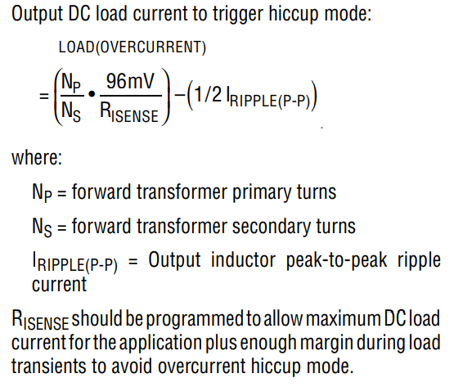
V p2p | 770 | 41 | 100 | 775 | 660 |  | V
P_RMS |  |  |  |  |  | 2.5 | W

RISense | 0.0056987092424 | Ohm | 5.6987092424 | mOhm

R1 | 1 | Mohm | 1000000 | Ohm
R3 | 1995 | Ohm
R2 | 3470 | Ohm
UVLO_Sec_min | 1.25 | V | UVLO_Sec_max | 3.4239130435 | V
RIVSEC | 148014 | Ohm | 148 | kOhm

D_min | 0.21 |  |  |  | I_mag | 0.33812341505
C_CL | 4.0605345564E-09 | F | 4.0605345564 | nF | C_CL | 2.0971151088E-09 | 2.0971151088 | nF
C_S | 2.4363207339E-08 | F | 24.363207339 | nF
D_max | 0.57333970377
R_S | 2296.9866312 | Ohm

R_Timer | 530.4 | kOhm

V_DS_Max Catch Mosfet | 229.32 | V | S=2

I_catch_FET | 4.5 | A | aus Spice modell

R_DS_on | 0.0175 | Ohm | IPP200N25N3
V_trip_min | 0.07875 | V | 78.75 | mV | >=66mv | R_sns req.
V_trip | 94.5 | mV

E_AS | 320 | mJ | IPP200N25N3
V_BR(DSS) | 250 | V | IPP200N25N3
V_trip_max Mosfet | 1.7393780203 | V | 1739.3780203 | mV
I_catch_FET_max | 99.39302973 | A

R_CSP/R_CSN | 1000 | Ohm | festgelegt
R_sns | 0.0010664731751 | Ohm | 1.0664731751 | mOhm | 1.2 | mOhm | gewählt

C_oss | 395 | pF | IPP200N25N3
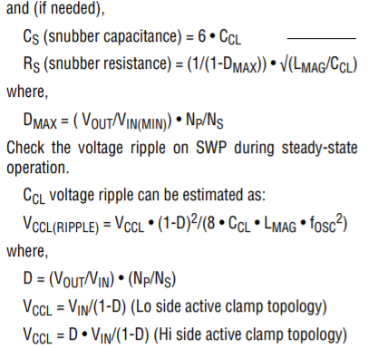
C_S_ClampM | 790 | pF
R_S_ClampM | 2.3072040426 | Ohm
P_R_S | 4154.4253296 | W

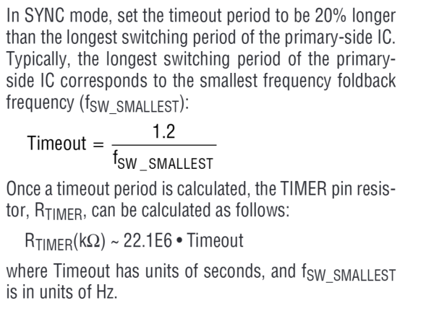

RMS Current Sec. | 32.8 | A | @ | V_in | 260V
RMS Current Prim | 3 | A |  | I_Out | 39.85 | ARMS
Total Power In | 1043 | W |  | Without Leakage Inductance
Toral Power Out | 953 | W
Total Eff. | 91.37 | %
V_Ripp | 0.016 | V

RMS Current Sec. | 31.3 | A | @ | V_in | 260V
RMS Current Prim | 2.84 | A |  | I_Out | 39.85 | ARMS
Total Power In | 1001 | W |  | Without Leakage Inductance
Toral Power Out | 953 | W
Total Eff. | 95.20 | %
V_Ripp | 0.018 | V

